Лист1
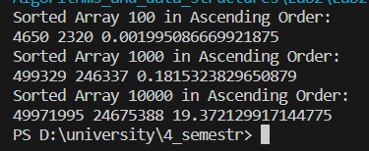
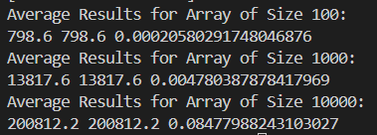
Результати порівняння методів сортування
 | BubbleSort |  |  |  |  | Shell
N | К-сть копіювань (C) |  | К-сть порівнянь (M) |  | Час (Т), с | К-сть копіювань (C) |  | К-сть порівнянь (M) |  | Час (Т), c
 | Теоретично | Експеримент. | Теоретично | Експеримент. |  | Теоретично | Експеримент. | Теоретично | Експеримент.
100 | 4950 | 4650 | 2475 | 2320 | 0.0019 | 251 | 798 | 251 | 798 | 0.0002
1000 | 499500 | 499329 | 249750 | 246337 | 0.1815 | 3981 | 13818 | 3981 | 13818 | 0.0048
10000 | 49995000 | 49971995 | 24997500 | 24675388 | 19.3721 | 63096 | 200812 | 63096 | 200812 | 0.0848

 | C=n(n-1)/2 |  | C=n(n-1)/4

